Feuil1
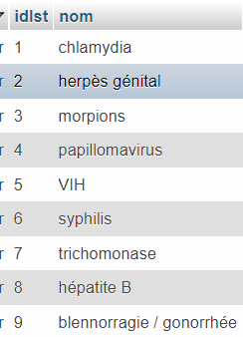
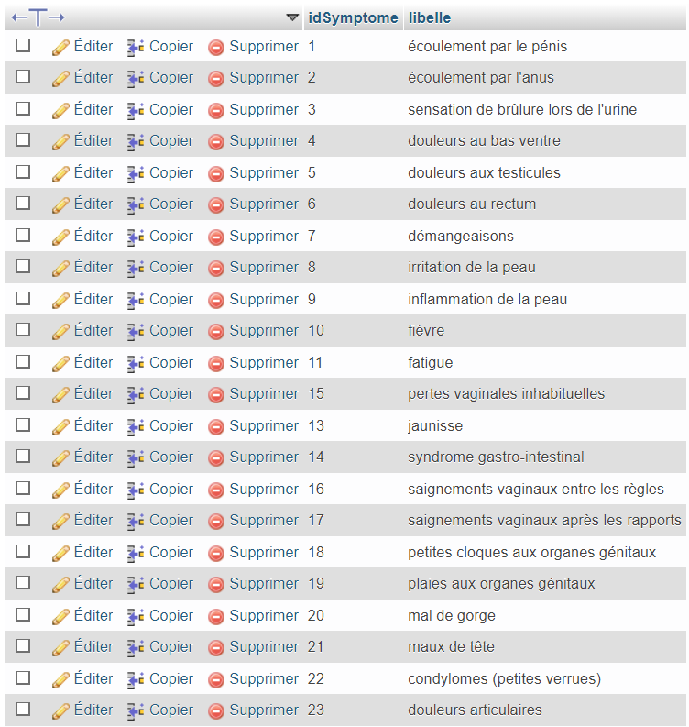
 |  |  | IST
 |  |  |  |  | symptomes
nom | incubation | guérison ? | vaccin ? | traitement | Homme | Femme
chlamydia | 2 semaines à 3 mois | oui | non | oui | écoulement par le pénis, écoulement par l'anus, douleurs et sensations de brûlres à l'urination, douleurs au bas ventre, aux testicules ou au rectum | pertes vaginales inhabituelles, saignements vaginaux entre les règles, saignements vaginaux après les rapports sexuels, écoulement par l'anus, douleurs et sensations de brûlres à l'urination, douleurs au bas ventre ou au rectum
herpès génital | 2 à 21 jours | non, se réactive périodiquement | non | non | au niveau des organes génitaux : brûlures, petites cloques, plaies, démangeaisons …
morpions | quelques jours à quelques semaines | oui | non | oui | irritation, inflammation de la peau, démangeasions localisées dans la région pubienne
papillomavirus | 1 à 8 semaines | oui | oui pour les femmes | oui | condylomes (petites verrues) sur les organes génitaux ou l'anus qui créent des démangeaisons, irritations et inconfort
Sida / VIH | quelques semaines | non | non | non. Les trts bloquent slmt la réplication | dégradation du système immunitaire, fièvre, fatigue, frissons, mal de gorge, maux de tête, douleurs articulares, douleurs musculaires, enflure des ganglions
syphilis | à partir de 21 jours après contamination | oui si traitement | non | oui mais pas de guérison spontanée | ulcères appelés "chancre" à l'anus, la bouche ou la gorge, aux organes génitaux / état grippal (fièvre, maux de tête, fatigue, douleurs musculaires, enflure des ganglions / rougeurs sur la paume des mains, pieds, ailleurs sur le corps
trichomonase | 3 à 28 jours | oui | non | oui | rougeur et douleur au niveau de l'orifice urétral / rougeur et douleur au niveau du sillon à la base du gland / douleur lors de l'urination / écoulement de l'urètre | douleur à l'urination / brûlures, démangeaisons, vulve et vagin / cystite / pertes vaginales inhabituelles et abondantes et odorantes
hépatite B | 30 à 180 jours | Possible spontanément dans 90% des cas ou parfois (RAREMENT) grâce au TRT* interféron. Une fois chronicisée, la guérison est RARE, même avec TRT*, sauf chez l’enfant contaminé verticalement qui peut guérir à l’âge jeune adulte | oui | oui | fièvre, fatigue, ictère (jaunisse), syndrome gastro-intestinal, asthénie
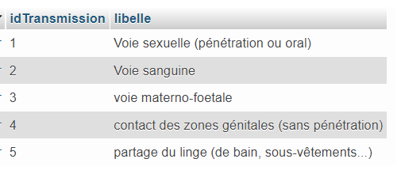
blennorragie / gonococcie / chaude-pisse / gonorrhée | 2 à 7 jours | oui si traitement | non | oui | Ecoulement purulent de pus épais jaunâtre extériorisé au niveau de l'urètre ecoulement anal possible symptomes d'angine | pertes vaginales anormales écoulement anal possible symptomes d'angine

